상품제안서
오트룩스 네임텍 파일홀더 | 상품코드: F09147

 |  |  |  |  |  | 02-412-0044 | www.easy1.co.kr
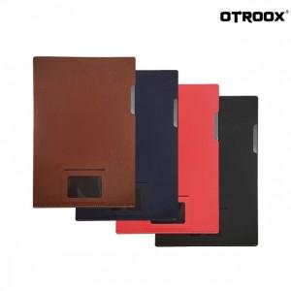

【상세/제작정보】 | .

【인쇄/포장옵션】 | 불박 / OPP(비닐)

【공급단가】 | 수량 | 100~ | 500~ | 1,000~ | 3,000~
*VAT별도 | 단가 | 3,110원 | 2,990원 | 2,880원 | 2,760원

【상품 URL】 | https://dev.easy1.co.kr:443/src/goods_detail.php?gdno=9147

